第二期课程表

2016年小型项目管理师继续教育
课程安排表（第二期）
日期 |  | 上课内容 | 授课教师
4.6（周三） | 下午 | 工程技术 第三章 | 陶君
4.7（周四） | 上午 | 建设工程法规与项目管理 | 倪金鑫
 | 下午 | 工程技术 第二、四、五章 | 徐敏贤
4.8（周五） | 上午 | 工程项目管理 | 邵琦
 | 下午 | 工程技术 第一章 | 陈林根
4.9（周六） | 下午14:00—16:00 考试（详见准考证）
作息时间：上午8:30-11:30 下午13:00-16:30
上课地点： 常熟市新世纪大道凯文路8号 常熟市体育中心（报告厅） （从竞文路常熟大剧院对面体育中心北门入比较方便，东、西门入均可）
考试地点：常熟市东南开发区东南大道76号 江苏省常熟职业教育中心校
注意事项：
1、每天考勤两次，不可代考勤，请各位学员配合！谢谢!
2、不可无故旷课。如确实有事未能到课的，请出示单位盖章的请假条。出勤率需达到80%方可领取准考证参加考试。考试时请务必带好准考证、身份证、学员证，并自备黑色水笔、2B铅笔、橡皮；遵守考场纪律。
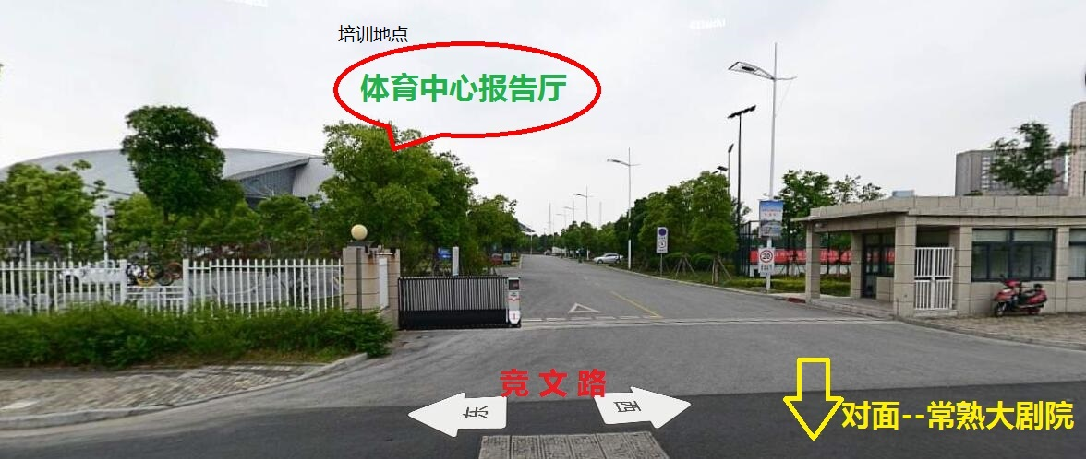
3、车辆有序停放、服从指挥；课堂内禁止吸烟；上课时间手机请关机或调到震动档，如有来电请到教室外接听。

